当日用BAND
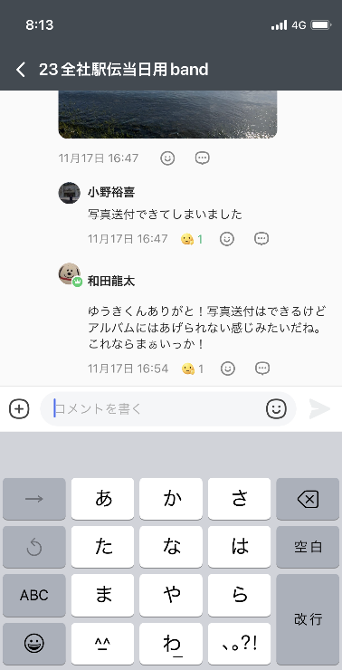
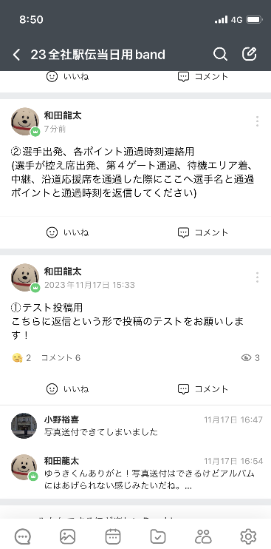
23年全社駅伝当日用BAND
◆目的 ⇒当日の連絡や資料共有用に使用 ◆使い方 ⇒皆様は投稿ができず、リーダーが作成した投稿への返信のみができるようになっています ⇒当日、目的に応じて各投稿へ返信し合い情報共有や依頼等を実施する ＜各投稿と使い方＞ ①テスト投稿 ：投稿への返信のやり方練習用 ②選手各ポイント通過時刻連絡用： 各選手の控席発／ゲート通過／待機エリア着／中継／応援席通過時刻を共有 ③選手捜索依頼用：予定時刻になっても来ない選手の捜索依頼＆発見連絡等 ④当日緊急連絡：アクシデント、遅刻の可能性の時の連絡等 ⑤当日集合用 ：無事予定通りに自宅出発や会社バス乗れているか等 ⑥その他：質問、つぶやき、上記にあてはまらない連絡 などなど何でも 注）アルバムへの写真アップもできないように設定（当日の写真や動画は「品保駅伝2023」BANDに「全社駅伝」のアルバムにアップをいただけますようよろしくお願いします）

 | 依頼6.下記QRコードを私物スマホで読み込んで加入してください


 | 依頼7.当日用BANDの「①テスト投稿」にテストで返信をお願いします
 | 手順
 | １．「①テスト投稿用」という和田からの投稿を | ２．何でもいいのでコメントを書いて投稿
 | 探し、その投稿の「コメント」ボタンを押す | （「テスト」でいいです）

